立项信息(必填)
上行文截图或内部立项通过材料 | 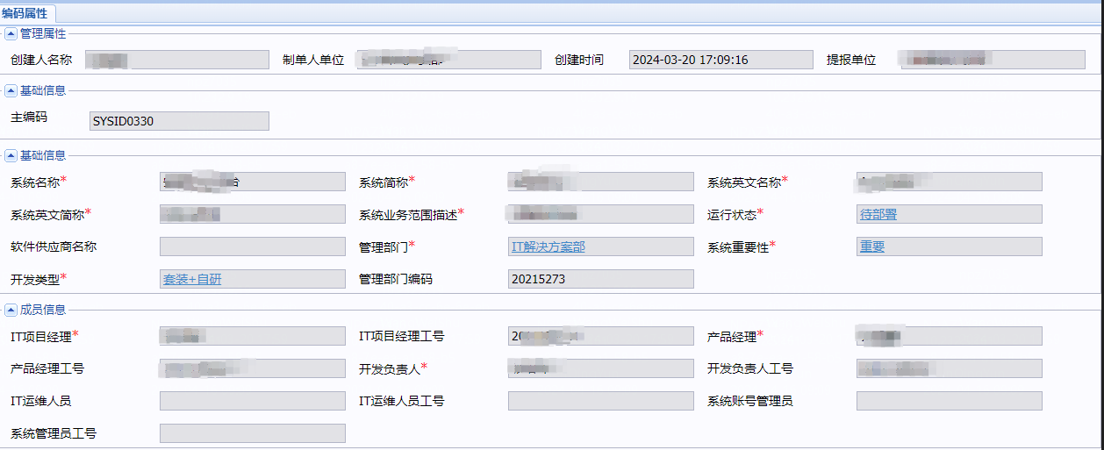 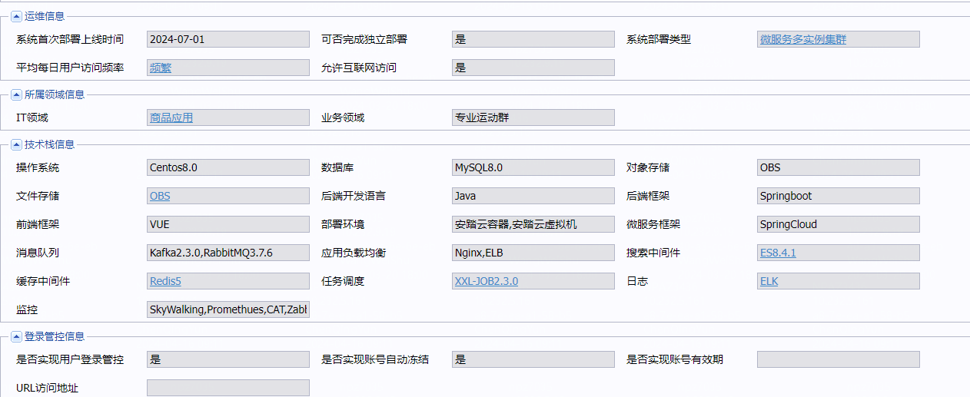 MDM主数据 登记信息截图

AEEP实施批准

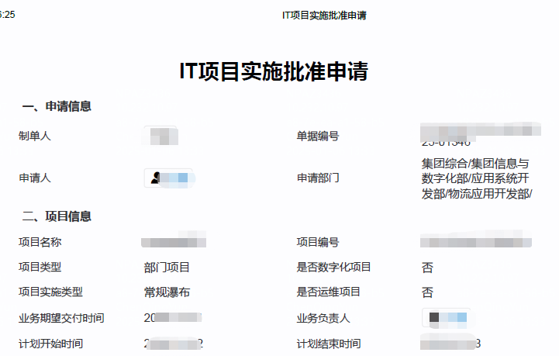
请将BPM审批单传阅给资源开通者 | 请填以下问卷信息 | 上线前请提供压测报告
 | 立项审批bpm单号： | 请填写单号，请将BPM审批单传阅给资源开通者
 | IT实施批准bpm单号： | 请填写单号请将BPM审批单传阅给资源开通者
 | 是否仅为IT内部工具类 | 示例：是、否(行政工具类)、否(门店工厂运营类系统)
 | 覆盖品牌范围： | 示例：安踏、斐乐儿童、迪桑特、可隆等，或仅为行政工具类
 | 终端用户人数： | 示例：厦门观音山办公点300人
 | 并发访问人数： | 示例：厦门观音山办公点30人左右
 | 覆盖门店范围和数量： | 示例：福建地区30家、东南亚安踏大货300家
 | 覆盖工厂范围和数量： | 示例：晋江物流基地3个工厂、长汀1个工厂等
 | 覆盖办公范围： | 示例：厦门安踏运营中心、厦门斐乐广场、长汀工厂等

 | 覆盖电商店数量： | 示例：官网/天猫/抖音/京东/直播300家等
 | 公网访问场景： | 默认仅需内网访问、或vpn接入访问，需发布到外网请详细描述场景
 | 公网访问带宽： | 默认仅需内网访问，外网访问，请提供带宽计算依据，如：一个用户10kb/s,200个并发2MB/s
 | 网络延时要求： | 示例：终端设备接入到服务端延时：需低于50毫秒
 | 终端设备离线方案： | 当外网异常，终端设备无法接入到数据中心管理端时，请列举应急手段
 | 数据库数据量： | 请提供计算依据，如：一个订单10kb,一年200万个订单20GB
 | 文件存储数据量： | 请提供计算依据，如：一个附件100kb,一年2万个图片20GB
 | 日志存储数据量： | 请提供计算依据，和保留时长

架构信息（必填）
上传部署架构图、集成信息图、系统架构图
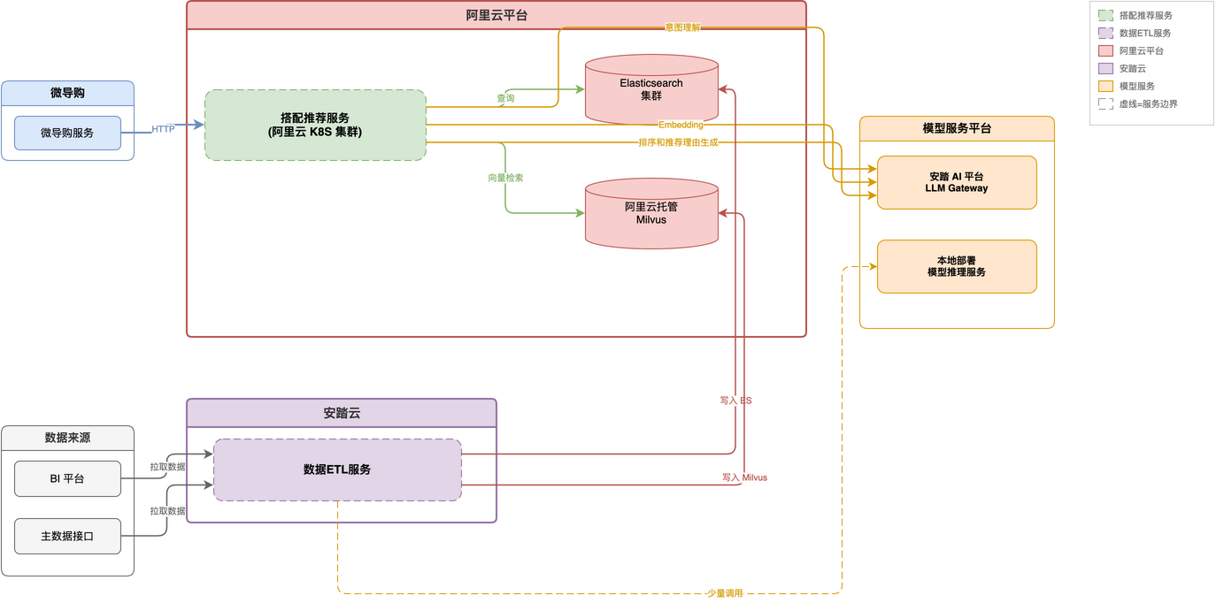 | 集成信息图 | 系统架构图

ES
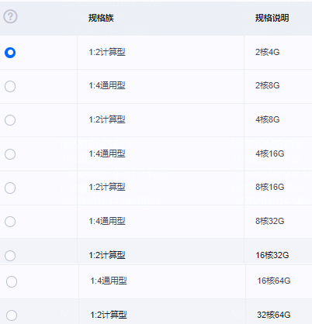
实例名称 | 版本 | 节点数 | 节点规格 | 存储大小 （GB） | 存储性能级别 | 是否安全模式 | 是否HTTPS访问 | 管理员 | 是否需要快照备份 | 备注 | 安全组选择 | 用户 | 密码 | ES IP | Kibana IP
ElasticSearch | 7.9 | 3 | 2核4G | 100 |  | 是 | 是 | XXX | 是 | 用于业务库数据传输 | 安全组1

RDS 云数据库
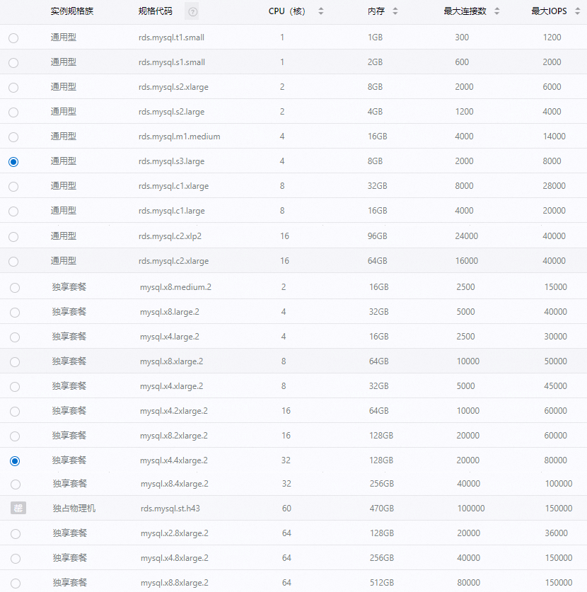
实例名称 | 数据库引擎 | 数据库版本 | 实例类型 | CPU/内存 | 连接数 | 存储类型 | 存储空间（GB） | 对应安全组 | 管理员 | IP | 用户 | 密码 | 备注
(示例) | MySQL |  | 主备 | 1C|1G |  |  |  | 安全组1 | xxx

云数据库Redis版

实例名称 | 实例类型 | 实例版本号 | 最大连接数 | 带宽 | 管理员 | 是否开通白名单 | 来访白名单主机清单 | 密码 | 访问地址
(示例) | 主备 | 6.0 | 10000 | 16Mbit/s |  | 当下提供 | a.XX应用服务器01--与ECS弹性云服务一致，如外部应用可直接提供IP b.容器服务XXX

 |  |  |  | 限流，防止活动应用程序过载 |  |  |  | 上线前请做好压力测试 压测报告请体现 大key优化结果 高消耗指令优化结果 | 超过4G 192Mbit/s请详细说明性能需求和优化情况， 申请生产环境前请先提供压测报告

RocketMQ
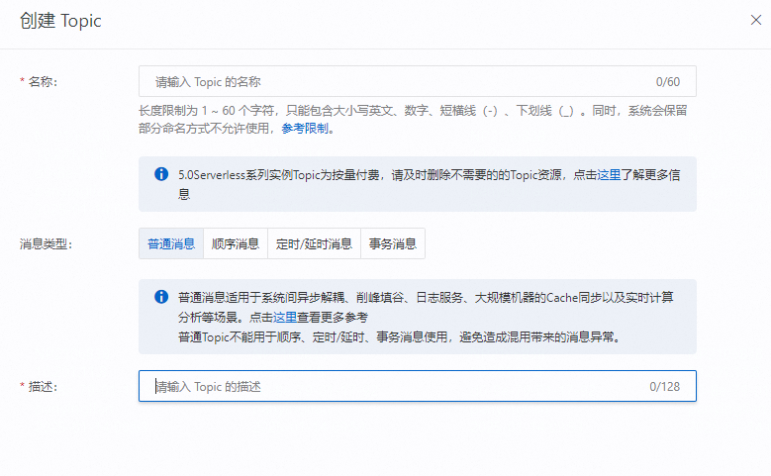
实例名称 | 环境 | 版本 | 管理员 | Topic名称 | 消息类型 | 场景说明 | 密码 | 访问地址
(示例) | 测试共用 | 5.O | xxx |  |  | 示例：数据分发系统Ato系统B

 |  |  |  |  |  |  | 上线前请做好压力测试
 |  |  |  |  |  |  | 队列大量堆积场景： | 如大量订单导入，双十一上游大量推送数据
 |  |  |  |  |  |  | 短时间内堆积数峰值：
 |  |  |  |  |  |  | 使用说明： | https://help.aliyun.com/zh/apsaramq-for-rocketmq/user-guide?spm=5176.rocketmq.console-base_help.dexternal.588f7d10B0C4aN

Kafka
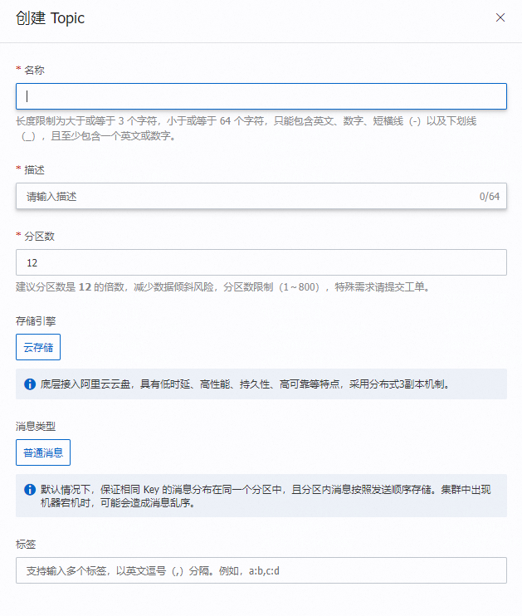
实例名称 | 环境 | 应用名称 | topic名称 | 分区数 | 副本数 | topic老化时间 | 管理员 | Connect连接地址
(示例) | 生产 | crm-prod | CRM_PROD_JMETER_LOGS | 3 | 3 | 72小时 | XXX

云数据库ClickHouse
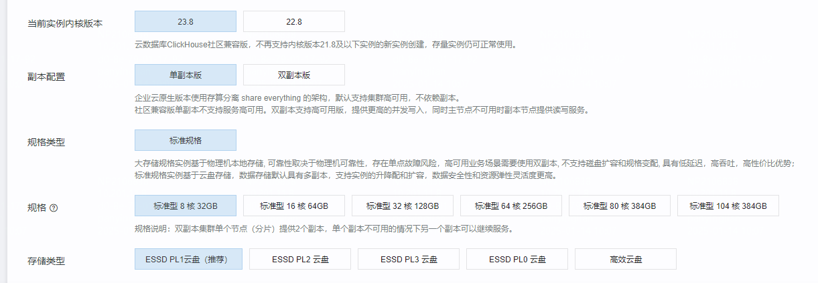
实例名称 | 实例类型 | 实例版本号 | 规格 | 存储类型 | 存储空间 | 管理员 | 是否开通白名单 | 来访白名单主机清单 | 账号 | 密码 | 访问地址
(示例) | 双副本版 | 23.8 | 8核32G | PL0 | 100GB |  | 当下提供 | a.XX应用服务器01--与ECS弹性云服务一致，如外部应用可直接提供IP b.容器服务XXX

